Pago de cuentas
 |  | AGRICULTURA Y DESARROLLO RURAL |  |  | CODIGO | AD-PDR-PR-02
 |  | PROCESO DE PLANEACION AGROPECUARIA Y DESARROLLO RURAL |  |  | VERSION | 1
 |  | PROCEDIMIENTO DEL SISTEMA DE INFORMACION AGROPECUARIA |  |  | FECHA | 2021-06-25
OBJETIVO: Facilitarle el acceso e intercambio de información básica de los sistemas productivos presentes en el departamento a los actores públicos y privados, nacionales e internacionales, que se relacionan con el sector agropecuario. Proveyendo cifras oportunas y confiables para la toma de decisiones.
ALCANCE: Inicia con la conformación de un equipo técnico de trabajo interdisciplinario que tendrá a su cargo la recopilación de la información en los 46 municipios del departamento desde la secretaria de agricultura departamental, seguido del alistamiento en las UMATA municipales, gremios y actores del sector, terminando con la generación de información estadística que servirá para las evaluaciones agropecuarias y el sistema de información agropecuario departamental.
RESPONSABLE: Director Planeación y Desarrollo Rural
DEFINICIONES: EVALUACIONES AGROPECUARIAS (EVA): Es un mecanismo subjetivo de recolección de información sobre área, producción y rendimiento de la agricultura, y Estimación de las variables de oferta productiva agropecuaria y acuícola de los municipios del país, integrando procesos de validación y análisis de consistencia de la información sectorial. Red de información y comunicación del sector agropecuario (AGRONET): Tiene como objetivo ofrecer información del sector agropecuario a través de un solo punto de acceso virtual. esta red no produce información, sino que trabaja con fuentes externas y varias entidades e instituciones que cuentan con procesos de recolección de datos y suministran la información disponible en el portal. Departamento Administrativo Nacional de Estadística (DANE): Tiene como objetivos garantizar la producción, disponibilidad y calidad de la información estadística estratégica, y dirigir, planear, ejecutar, coordinar, regular y evaluar la producción y difusión de información oficial básica. Sistema Nacional de Identificación e Información del Ganado Bovino (SINIGAN): Realiza la identificación, ubicación y el registro de ganado bovino, sus productos y los establecimientos asociados en la cadena, desde el origen hasta el consumidor final. Sistema de información de precios (SIPSA): Es el encargado de informar los precios mayoristas de los productos agroalimentarios que se comercializan en el país, así como la información de insumos y factores asociados a la producción agrícola y el nivel de abastecimiento de alimentos en las ciudades.
GENERALIDADES:Las Evaluaciones Agropecuarias Municipales -EVA, como mecanismo subjetivo de recolección de información sobre área, producción y rendimiento de la agricultura, desarrollada por el MADR desde 1972, surge como alternativa a la debilidad gremial para operar sistemas de información adecuados y como alternativa al vacío general de información que caracterizó al sector agropecuario. Esto ha permitido configurar un sistema de información estadístico el cual ha servido de consulta al Estado y a la empresa privada para sus propósitos de planificación y desarrollo. Como método subjetivo de cálculo las EVA se fundamentan en la confrontación y conciliación de la información obtenida a través de los procesos de asistencia técnica que pueden ser operados por las Unidades Municipales de Asistencia Técnica (UMATA), Secretarías de Agricultura Municipal, Secretarías de Planeación Municipal, Centros provinciales de Gestión Agroempresarial (CPGA), Empresas Prestadoras de Servicios Agropecuarios (EPSAGRO) o la oficina que designe la alcaldía municipal para manejar los temas del sector agropecuario.
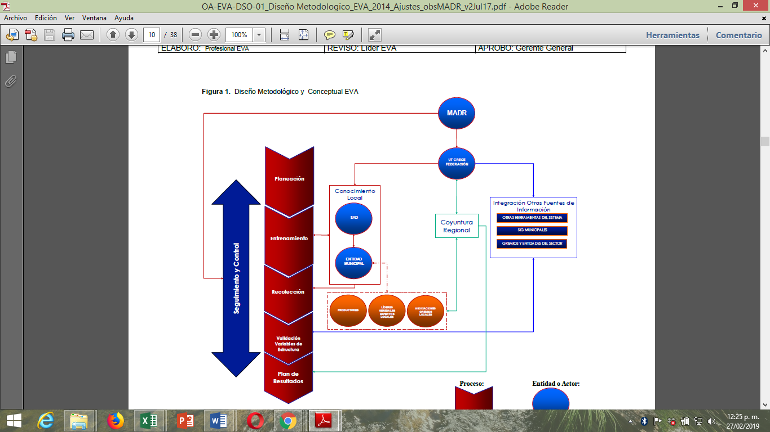 En términos operativos y administrativos las EVA por “consenso” tiene un nivel central bajo la responsabilidad del MADR. Las Secretarías de Agricultura de cada departamento lideran las EVA y a nivel zonal dentro de cada departamento las entidades adscritas a las alcaldías municipales y encargadas de los procesos de asistencia técnica son los responsables de la ejecución de las EVA en el respectivo municipio.
En la figura 1 se diagraman los procesos a nivel general y la estructura operacional del proyecto EVA además se establecen las secuencias y flujos de información y comunicación de la investigación. La ruta lógica para el establecimiento del sistema de información agropecuario departamental se basa en 5 procesos que se organizan en 3 Etapas: 1. Etapa Pre Operativa: Se estructura el plan de acción, el diseño de instrumentos y se realiza con la SAD el plan de proyecto departamental. 2. Etapa operativa o trabajo de campo: en donde se llevan a cabo los procesos de capacitación municipal y la recolección de la encuesta. 3. Etapa pos operativa: consistentes en llevar acabo los procesos de validación y el plan de resultados.
En la parte derecha de la figura 1 se observa la estructura operacional del proyecto que es encabezada por el MADR el cual delimita los objetivos, la estratégica global de la investigación, la definición de variables y realiza supervisión a los procesos que intervienen en la investigación. El MADR designa el operador quien es el encargado de diseñar los instrumentos y planificar junto a las SAD las actividades y tiempos para el entrenamiento y recolección de la información. La SAD y/o el operador realizan los procesos de entrenamiento. Las entidades municipales encargadas del sector agropecuario son las responsables del diligenciamiento de la encuesta. Se propone a la entidad municipal que describa la información desde su conocimiento en los procesos de asistencia técnica, y que se base en la opinión de otros actores de la actividad agropecuaria municipal como productores, líderes veredales y asociaciones que no son del alcance de la investigación. Paralelamente al operativo municipal, se recolecta la información de coyuntura que incluye noticias y análisis periódicos del sector y que son llevados a cabo por el operador a lo largo de la duración del ejercicio La información obtenida mediante el diligenciamiento de la encuesta por parte de las entidades municipales es complementada con la integración de otras fuentes como los son las otras herramientas del sistema (registro de algodón, soya), los SIG municipales y la información proveniente de gremios y entidades del orden nacional (Federación Nacional de Cafeteros, FEDEGAN, FEDEARROZ, etc.).
PROCEDIMIENTO
ITEM | DESCRIPCIÓN DE ACTIVIDADES |  |  | RESPONSABLE | REGISTRO
 |  |  |  |  | NOMBRE | CODIGO
PRIMERA ETAPA PREOPERATIVA
1 | Contratación de personal: Si la SAD no dispone de personal para el desarrollo del proyecto, ésta podrá solicitar la contratación de un COORDINADOR DEPARTAMENTAL EVA y/o de personal auxiliar para realizar labores propias del proyecto (recolección, digitación, análisis de información, etc.). En todo caso el secretario de agricultura deberá delegar por escrito una sola persona, funcionario de la SAD, como LÍDER DELEGADO EVA. Esta persona liderará la ejecución del proyecto EVA en su departamento. El LÍDER DELEGADO EVA se encargará de realizar y/o verificar las actividades de planeación, seguimiento y control de las actividades realizadas por el personal contratado y/o delegado para el desarrollo de las EVA, así como aprobar la solicitud y uso correcto de los recursos económicos del proyecto destinados por la universidad Sergio arboleda. |  |  | Secretario de agricultura MADR Coordinador del Proyecto | Solicitud de Contratación. Contratación de personal. | N/A
2 | Elaboración del Presupuesto y cronograma de actividades del proyecto: Solicitar cotizaciones para la elaboración del presupuesto preliminar, el cual se enviara al operador designado por el MADR para su aprobación. |  |  | SAD Coordinador del proyecto. | Presupuesto de actividades del proyecto | N/A
ETAPA OPERATIVA
3 | Jornada de capacitación departamental: Es un taller de capacitación dirigido por la COORDINACIÓN NACIONAL DE PROYECTO EVA al cual se invitará, además de los encargados del tema en cada SAD y a los Coordinadores Departamentales EVA, a un representante de cada uno de los municipios del departamento. El objetivo de esta capacitación es homogenizar conocimientos y unificar aspectos temáticos de la investigación en el nivel departamental. |  |  | Operador contratado por MADR | Acta de participación | N/A
4 | Jornadas de capacitación Regional: Son talleres regionales de capacitación dirigidos por el COORDINADOR DEPARTAMENTAL EVA y/o EL LÍDER DELEGADO EVA, a los representantes municipales que no pudieron asistir a la jornada de capacitación departamental El objetivo de esta capacitación es homogenizar conocimientos y unificar aspectos temáticos de la investigación en el nivel municipal. |  |  | Operador contratado por MADR | Acta de participación | N/A
5 | Actividades de recolección de información y seguimiento al proceso. Son todas aquellas actividades por medio de las cuales el COORDINADOR DEPARTAMENTAL EVA y/o EL LÍDER DELEGADO EVA, verifica que se esté cumpliendo con el cronograma y los objetivos del proyecto en el municipio. Dentro de estas actividades se tienen entre otras: desplazamientos a los municipios y reuniones con la institucionalidad municipal. |  |  | Coordinador Departamental | Formularios EVA | N/A
 | Jornadas de consenso regional. Son talleres regionales dirigidos por el COORDINADOR DEPARTAMENTAL EVA y/o EL LÍDER DELEGADO EVA, en donde, una vez consignada la información en los formularios definidos, se exponen los resultados EVA de la región para que los expertos locales formulen su opinión en función de su corrección y ajuste. |  |  | Coordinador Departamental | Revisión e informe Preliminar de cifras | N/A
 | Jornadas de consenso Departamental. Es una jornada de trabajo departamental dirigida por el COORDINADOR DEPARTAMENTAL EVA y/o EL LÍDER DELEGADO EVA, con la participación de la institucionalidad agropecuaria departamental, del Ministerio de Agricultura y Desarrollo Rural –MADR- y el operador del proyecto, en donde, una vez validada la información EVA de todos los municipios del departamento, se procede a exponer los resultados de la investigación para el departamento. |  |  | Coordinador Departamental | Revisión e informe Preliminar de cifras | N/A
Etapa pos operativa
 | Publicación de documentos de resultados EVA. Son los documentos (impresos en papel o disponibles en medio digital), en donde la SAD, el MADR y el operador presentan a toda la comunidad los resultados de la investigación EVA en el departamento. |  |  | Coordinador Departamental | Publicación de Resultados | N/A
 | Apoyo a la construcción de la información. La captura y validación de la información en los municipios demanda gastos a los técnicos municipales (transportes, desplazamientos, etc.). Teniendo en cuenta lo anterior y en función de cubrir dichos gastos, se podrá compensar esta labor mediante la entrega, a los líderes municipales que respondan oportunamente con la información, de un incentivo en especie o en dinero. |  |  | Coordinador Departamental | N/A | N/A
 | Implementación de ejercicios de georreferenciación de áreas de producción. El equipo de Evaluaciones Agropecuarias Municipales está comprometido con el fortalecimiento técnico del proceso de captura y validación de la información sectorial municipal. Bajo este principio, se ha venido articulando, al proceso tradicional de EVA, con los Sistemas de Información Geográfica (SIG). Este hecho ha generado un nuevo componente metodológico denominado SIG MUNICIPALES. El principio de los SIG MUNICIPALES es, en esencia, la generación de listados regionales de productores y, con la participación de la comunidad municipal, su ubicación espacial en mapas desarrollados para este proceso. |  |  | Secretaria de Agricultura Departamental Municipios | Áreas de Producción Georreferenciadas | N/A
 | Si la SAD manifiesta su interés por continuar adelantando esta metodología, con una parte de los recursos de EVA se podrá coordinar las actividades respectivas a la georreferenciación de áreas de producción. Es importante que la SAD informe en su propuesta, la disponibilidad de recursos (humanos, técnicos y económicos) en función de cubrir, con el presupuesto asignado, las otras actividades para las cuales no tiene disponibilidad y son necesarias para el buen desarrollo de las EVA. |  |  |  |  | N/A

DOCUMENTOS REFERENCIADOS: 1. Instructivo Manejo De Los Recursos Financieros EVA 2017 2. Ley 1876 de 2017 “POR MEDIO DE LA CUAL SE CREA EL SISTEMA NACIONAL DE INNOVACiÓN AGROPECUARIA Y SE DICTAN OTRAS DISPOSICIONES.” 3. Metodología Encuesta Nacional Agropecuaria - DANE

CONTROL DE REGISTROS
IDENTIFICACIÓN |  | CLASIFICACIÓN | ALMACENAMIENTO | TIEMPO DE RETENCIÓN | ACCESO | DISPOSICIÓN
Informe resultado EVA Municipales |  | NA | Físico y Digital | Archivo gestión: 2 años Archivo central: 5 años | Coordinador Equipo técnico EVA- Director de planeación y desarrollo rural | Eliminación
Acta capacitaciones Departamental. |  | NA | Físico y Digital | Archivo gestión: 1 año Archivo central: 3 años | Coordinador Equipo técnico EVA- Director de planeación y desarrollo rural | Eliminación
Actas Capacitaciones Regionales o Municipales |  | NA | Físico y Digital | Archivo gestión: 1 año Archivo central: 3 años | Coordinador Equipo técnico EVA- Director de planeación y desarrollo rural | Eliminación
Formato de Actividad Pecuaria municipales |  | NA | Físico y Digital | Archivo gestión: 1 año Archivo central: 3 años | Coordinador Equipo técnico EVA- Director de planeación y desarrollo rural | Eliminación
Formato Evaluación cultivos Anuales |  | NA | Físico y Digital | Archivo gestión: 1 año Archivo central: 3 años | Coordinador Equipo técnico EVA- Director de planeación y desarrollo rural | Eliminación
Formato Institucionalidad e Infraestructura Municipal |  | NA | Físico y Digital | Archivo gestión: 1 año Archivo central: 3 años | Coordinador Equipo técnico EVA- Director de planeación y desarrollo rural | Eliminación
Formato Evaluación Cultivos Permanentes |  | NA | Físico y Digital | Archivo gestión: 1 año Archivo central: 3 años | Coordinador Equipo técnico EVA- Director de planeación y desarrollo rural | Eliminación
Formatos Evaluación Cultivos Transitorios Semestre A y B. |  | NA | Físico y Digital | Archivo gestión: 1 año Archivo central: 3 años | Coordinador Equipo técnico EVA- Director de planeación y desarrollo rural | Eliminación
Matriz Consolidación EVA Municipales |  | NA | Digital | Archivo gestión: 2 años Archivo central: 10 años | Coordinador Equipo técnico EVA- Director de planeación y desarrollo rural | Eliminación
ANEXOS: 1. Formatos de diligenciamiento EVAs (MADR) 2. 3. 4. 5.
CONTROL DE CAMBIOS
VERSIÓN |  | FECHA | DESCRIPCIÓN DEL CAMBIO |  | RESPONSABLE APROBACIÓN
1 |  | 2019-02-27 | Se levanta versión inicial del procedimiento de acuerdo a las Directrices del Ministerio de Agricultura y desarrollo rural. Contemplando los procesos, pasos y momentos de la estrategia EVA y la ruta lógica definida en éste documento orientador |  | Secretario de Agricultura y Desarrollo Rural
Nombre: Julio Benavides Osorio Cargo: Director de Planeación y Desarrollo Rural |  |  | Nombre: Danilo contreras Cargo: Secretario de Agricultura y Desarrollo Rural (E) |  | Nombre: Danilo contreras Cargo: Secretario de Agricultura y Desarrollo Rural

